상품제안서
플랜체크특대 핸디백담요 | 상품코드: S37672

 |  |  |  |  |  |  | 02-713-8555 | www.synergygift.co.kr
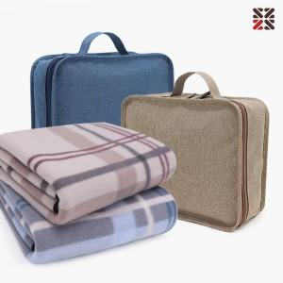

【상세/제작정보】 | <p>※ 자수인쇄 별도 문의 바랍니다.</p>

【인쇄/포장옵션】 | 실크, 자수 / 포장불가능

【공급단가】 | 수량 | 50~ | 200~ | 500~ | 1,000~ | 2,000~
*VAT별도 | 블루 | 7,800원 | 7,680원 | 7,500원 | 7,200원 | 6,900원
 | 베이지 | 7,800원 | 7,680원 | 7,500원 | 7,200원 | 6,900원

【상품 URL】 | https://www.synergygift.co.kr:443/src/goods_detail.php?gdno=37672

